상품제안서
북유럽 허브티 ETNO 써니 20T, 선물세트 3P | 상품코드: S41176

 |  |  |  |  |  |  | 02-713-8555 | www.synergygift.co.kr
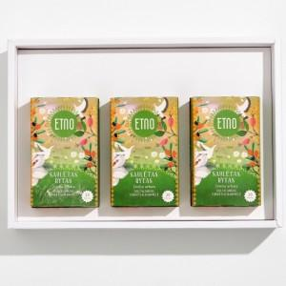 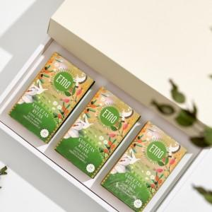 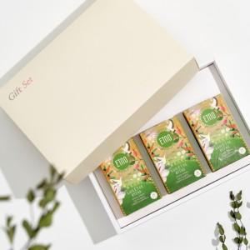

【상세/제작정보】 | -북유럽 청정지역 허브티, 재충전을 위한 향기로운 휴식, 리투아니아 침출차.<br>-캐모마일꽃 22.3%, 로즈힙 20%, 히비스커스 18%, 레몬그라스 16%, 스팅잉네틀잎 10%, 갈매보리수나무열매 4%, 레몬껍질 3.5%, 천연향료(레몬향, 연갈매보리수나무향) 3.2%, 서양박하잎(페파민트) 3%<br>-직사광선 및 고온다습한 곳을 피하여 건조하고 서늘한 곳에 실온 보관.<br>-100℃ 물에 티백을 넣어 5분간 충분히 우려서 음용.

【인쇄/포장옵션】 | 실크 / 쇼핑백

【공급단가】 | 수량 | 30~ | 100~ | 300~ | 500~ | 1,000~
*VAT별도 | 단가 | 20,890원 | 20,060원 | 19,410원 | 18,910원 | 18,420원

【상품 URL】 | https://www.synergygift.co.kr:443/src/goods_detail.php?gdno=41176

